A-DAPT Blueprint
A-DAPT Blueprint
 |  |  |  |  |  |  |  |  |  |  |  | THEME: | EPIC: | FEATURE: | STORY:
 | PBL No : 12 User story : As a passenger, I want to get a notification when the driver is about to pick me up so that I can get myself ready or respond to the driver. |  |  |  |  |  |  |  |  |  |  | DESIGNED BY: | DATE: | NOTE:

CUSTOMER VISIBLE | ACCEPTANCE TEST
 |  |  | หน้าการเดินทางของฉันฝั่งคนขับ (driver) |  |  |  |  |  | หน้าการเดินทางของฉันฝั่งผู้โดยสาร (passenger)
 |  | 1. คนขับสามารถกดปุ่ม "แจ้งกำลังไปรับ" ได้ หลังจากการจองของผู้โดยสารได้รับการยืนยันแล้ว |  |  |  |  |  | 1. สถานะในหน้าการเดินทางของฉันของผู้โดยสาร จะต้องได้รับการยืนยันแล้ว (อยู่ในช่อง "ยืนยันแล้ว")
 |  | 2. หลังจากกดปุ่ม "แจ้งกำลังไปรับ" แล้วจะแสดงข้อความแจ้งเตือนสำเร็จ "ระบบแจ้ง passenger's user name ว่าคุณกำลังเดินทางมารับแล้ว" |  |  |  |  |  | 2. หลังจากคนขับกดปุ่ม "แจ้งกำลังไปรับ" แล้วจะแสดงข้อความแจ้งเตือนสำเร็จ "driver's user name กำลังเดินทางมารับคุณ (เส้นทาง...)"
 |  | 3. หลังจากกดปุ่ม "แจ้งกำลังไปรับ" แล้วต้องรอ 180 วินาที(disable)ถึงจะกดปุ่มนี้ซ้ำได้อีก (เพื่อป้องกันสแปมข้อความ) |  |  |  |  |  | 3. การแจ้งเตือนจะถูกส่งไปยังอีเมลของผู้โดยสารด้วย แม้ผู้โดยสารจะไม่ได้ล็อกอินเว็บไซต์อยู่ในขณะนั้น

 | USER INTERFACE (UI)
 |  | ฝั่งคนขับ (driver) |  |  |  |  | ฝั่งผู้โดยสาร (passenger)

 | 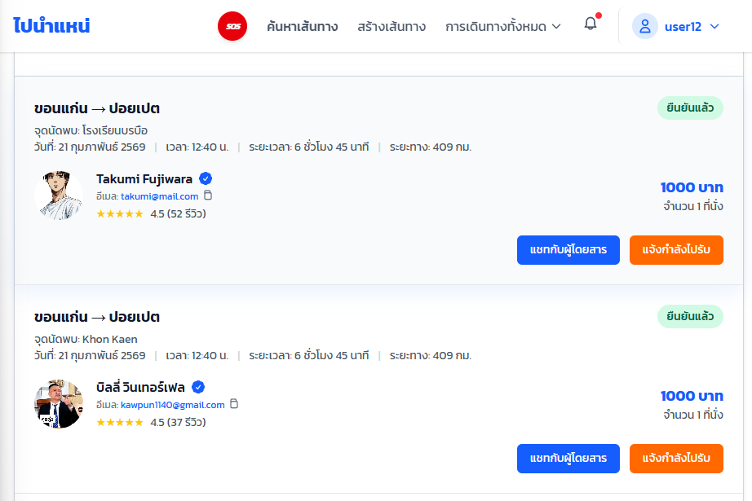 |  |  |  |  | 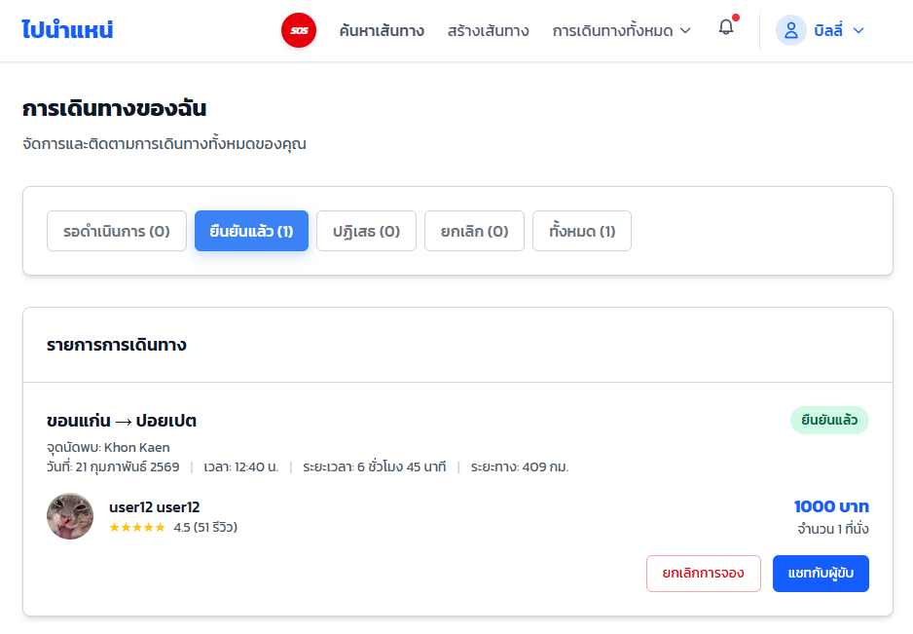

 | 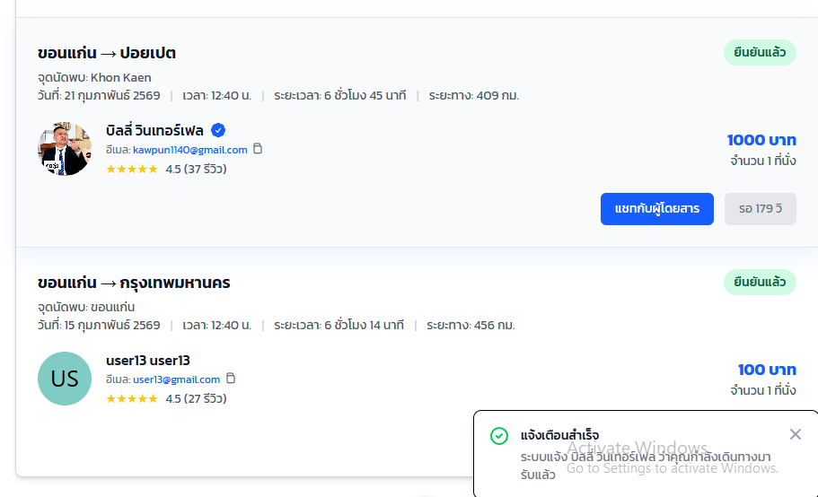 |  |  |  |  | 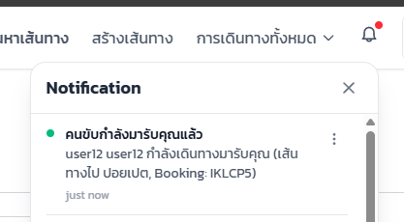 |  |  | 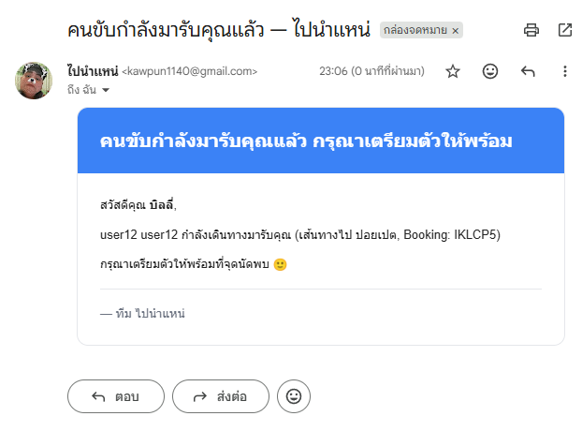
CUSTOMER INVISIBLE | BUSINESS LOGIC
 |  | การยืนยันตัวตน |  |  |  | การตรวจสอบความเป็นเจ้าของของข้อมูล |  |  |  |  | การตรวจสอบเงื่อนไขระบบ
 |  | – ป้องกัน Route ด้วย middleware protect (ตรวจสอบ JWT Token) |  |  |  | – ตรวจสอบว่า bookingId มีอยู่จริงในระบบ (Returns 404 Not Found หากไม่พบข้อมูล) |  |  |  |  | – ตรวจสอบสถานะ Booking: งานต้องอยู่ในสถานะที่สามารถไปรับได้ (CONFIRMED)
 |  | – ป้องกัน Route ด้วย middleware requireDriverVerified เพื่อให้แน่ใจว่าเป็นคนขับที่ผ่านการยืนยันตัวตนแล้วเท่านั้น |  |  |  | – ตรวจสอบว่าคนขับ (req.user.sub หรือ driverId) เป็นคนขับที่รับผิดชอบรอบวิ่ง (route) ของ Booking นี้จริง |  |  |  |  | – ระบบ Cooldown 3 นาที: ตรวจสอบเวลาล่าสุดจาก metadata.lastPickupNotifiedAt
 |  | – ถอดรหัส req.user เพื่อนำไปใช้เป็น driverId ในการตรวจสอบสิทธิ์ต่อไป |  |  |  | – Returns 403 Forbidden หากคนขับพยายามกดแจ้งเตือนในงานจองที่ตัวเองไม่ได้เป็นคนรับผิดชอบ(กรณีแอบReuquestผ่านPostman หรือ cURL) |  |  |  |  | – ไม่สามารถกดแจ้งเตือนซ้ำภายใน 3 นาที จะเป็นปุ่มdisable เพื่อป้องกันคนขับกด Spam

 |  | การจัดการ API Response
 |  | – Fire-and-forget: ระบบตอบกลับ API (Success) ให้คนขับทันที โดยไม่ต้องรอให้การส่งอีเมลเสร็จสิ้น
 |  | – สร้าง Notification ประเภท DRIVER_ON_THE_WAY ไปยังระบบของผู้โดยสาร
 |  | – Graceful Fallback: หากไม่มีการตั้งค่าตัวแปร SMTP ใน ENV ระบบจะข้ามการส่งอีเมลไปเลยโดยไม่ทำให้ API ค้างหรือแจ้ง Error ไปยังแอปคนขับ
 | DATABASE
 |  | Model Booking (ตาราง Booking) |  |  |  | Relations |  |  |  | Migration
 | • id String @id @default(cuid()) >> ใช้เป็น Parameter bookingId ในการค้นหาและอัปเดต |  |  |  | การจอง (Booking) 1 รายการ จะต้องผูกกับรอบรถ (Route) 1 รอบเสมอ (ผ่านฟิลด์ routeId) |  |  |  |  | • อัปเดตฐานข้อมูลด้วยคำสั่ง: ALTER TABLE "Booking" ADD COLUMN "metadata" JSON;
 | • routeId String >> สำหรับดึงข้อมูลงานเพื่อเช็กว่าคนขับเป็นเจ้าของงานหรือไม่ |  |  |  | การจอง (Booking) 1 รายการ จะผูกกับผู้ใช้ (User) 1 คนในฐานะ "ผู้โดยสาร" (ผ่านฟิลด์ passengerId) |  |  |  |  | • ใช้ npx prisma generate เพื่ออัปเดต Prisma Client
 | • passengerId String >> อ้างอิงเพื่อสร้าง Notification และดึง Email ส่งแจ้งเตือน |  |  |  | การจอง (Booking) 1 รายการ สามารถมีข้อความแชท (Message) ได้หลายข้อความ (1 to Many)
 | • status BookingStatus >> เช็กสถานะงานปัจจุบันก่อนแจ้งเตือน (ต้องไม่ใช่ CANCELED)
 | • metadata Json? @db.Json >> [เพิ่มฟิลด์ใหม่] ใช้เก็บ Object ตัวแปร เช่น { "lastPickupNotifiedAt": "..." } เพื่อบังคับระบบ Cooldown 3 นาที

 | SUPPORT
 |  | API Endpoint |  |  | Files Created / Modified |  |  |  |  |  | Dependencies
 | • PATCH /bookings/:id/notify-pickup (คนขับกดแจ้งเตือนผู้โดยสารว่ากำลังเดินทางไปรับ) |  |  | • backend/src/services/booking.service.js (เพิ่มฟังก์ชัน notifyPassengerDriverOnTheWay, เช็ก ownership, ระบบ cooldown 3 นาที, สร้างแจ้งเตือน และส่งอีเมลแบบ fire-and-forget) |  |  |  |  |  |  | • nodemailer (โมดูลสำหรับจัดการและส่งอีเมลผ่านระบบ SMTP)
 |  |  |  | • backend/src/utils/email.js (สร้างใหม่: Utility module สำหรับส่งอีเมลผ่าน SMTP ด้วย Nodemailer พร้อมระบบ graceful fallback)
 |  |  |  | • backend/src/controllers/booking.controller.js (เพิ่ม handler notifyPassengerDriverOnTheWay)
 |  |  |  | • backend/src/routes/booking.routes.js (เพิ่ม route พร้อม middleware protect และ requireDriverVerified)

